Compra
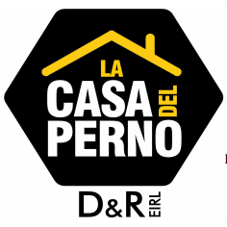
 | LA CASA DEL PERNO D&R E.I.R.L
 |  |  | 20601915741
 | Importamos : pernos, esparragos,abrazaderas,pines,bocinas y tuercas |  | ORDEN DE COMPRA
 | para el serctor automotriz, maquinaria,industrial, agricola
 | y ferretero en general .

 | PRINCIPAL : MZA. B LOTE. 5 A.H. NUEVE DE OCTUBRE-SAN MARTIN DE PORRES-LIMA
 | FRENTE AL PARADERO COCA - COLA
 | SUCURSAL : CALLE LAS PRENSAS NRO 230 PUESTO 4 - INDEPENDENCIA - LIMA
 | GALERIA LA 230

FECHA EMISION |  |  | VENCIMIENTO :
R.U.C.
SEÑOR(es)
DIRECCION

ITEM | CANTIDAD | DESCRIPCION | P.U | P.T

